Foglio1
TEST #1 |  |  |  |  |  | TEST #1
WHITE |  | BLACK |  | NOTE |  | WHITE |  | BLACK |  | NOTE
Heuristic element | Value | Heuristic element | Value | Partita molto lunga visto che il bianco è molto difensivo | Visto che i miei risultati sono diversi dai vostri li ho separati così non bisogna cercarli in mezzo ai vostri | Heuristic element | Value | Heuristic element | Value | Partita durata un'ora e mezza, il bianco si è mosso bene ed è riuscito a vincere. I pesi sono quelli indicati ma è stata modificata la funzione getWhiteLineScore. I nuovi pesi per lo score sono citadels -1, throne -1, black -1, escapes +1 e white0 (max=2, min= -24)
KingEncirclement | 0.1 | KingPositioning | 0.2 |  |  | KingEncirclement | 0 | KingPositioning | 0.2
KingPositioning | 0.2 | ManhattanD | 0.6 |  |  | KingPositioning | 0.2 | ManhattanD | 0.6
WhiteManhattanD | 0.4 | KingEncirclement | 1.5 |  |  | WhiteManhattanD | 0.6 | KingEncirclement | 1.5
BlackManhattanDR | 0.5 | PawnsDifference | 2 |  |  | BlackManhattanDR | 0 | PawnsDifference | 2
PawnsDifference | 1 |  |  |  |  | PawnsDifference | 1.4
SuitablePosition | 0 |  |  |  |  | SuitablePosition | 0.4
RESULT: BLACK WIN |  |  |  |  |  | RESULT: WHITE WIN

TEST #2 |  |  |  |  |  | TEST #2
WHITE |  | BLACK |  | NOTE |  | WHITE |  | BLACK |  | NOTE
Heuristic element | Value | Heuristic element | Value | A causa della suitablePosition troppo alta il bianco si espone troppo e perde la partita |  | Heuristic element | Value | Heuristic element | Value | Il tempo impiegato dal bianco per vincere è pressocchè lo stesso.
KingEncirclement | 0.1 | KingPositioning | 0.2 |  |  | KingEncirclement | 0 | KingPositioning | 0.4
KingPositioning | 0.2 | ManhattanD | 0.6 |  |  | KingPositioning | 0.2 | ManhattanD | 1
WhiteManhattanD | 0.5 | KingEncirclement | 1.5 |  |  | WhiteManhattanD | 0.6 | KingEncirclement | 1.5
BlackManhattanDR | 0.3 | PawnsDifference | 2 |  |  | BlackManhattanDR | 0 | PawnsDifference | 2
PawnsDifference | 1 |  |  |  |  | PawnsDifference | 1.4
SuitablePosition | 0.7 |  |  |  |  | SuitablePosition | 0.4
RESULT: BLACK WIN |  |  |  |  |  | RESULT: WHITE WIN

TEST #3 |  |  |  |  |  | TEST #3
WHITE |  | BLACK |  | NOTE |  | WHITE |  | BLACK |  | NOTE
Heuristic element | Value | Heuristic element | Value | Situazione strana, ho fatto il test 2 volte e la prima volta ha vinto il bianco, la seocnda il nero. L'unica mossa cambiata è una dalla parte del nero, probabilmente le due mosse pesavano uguali. GG al bianco comunque |  | Heuristic element | Value | Heuristic element | Value | Il tempo impiegato dal bianco per vincere è pressocchè lo stesso.
KingEncirclement | 0.1 | KingPositioning | 0.2 |  |  | KingEncirclement | 0 | KingPositioning | 0.4
KingPositioning | 0.2 | ManhattanD | 0.6 |  |  | KingPositioning | 0.2 | ManhattanD | 1.5
WhiteManhattanD | 0.6 | KingEncirclement | 1.5 |  |  | WhiteManhattanD | 0.6 | KingEncirclement | 1.5
BlackManhattanDR | 0 | PawnsDifference | 2 |  |  | BlackManhattanDR | 0 | PawnsDifference | 2
PawnsDifference | 1.2 |  |  |  |  | PawnsDifference | 1.4
SuitablePosition | 0.4 |  |  |  |  | SuitablePosition | 0.4
RESULT: BLACK WIN (BUT WHITE WON ONCE) |  |  |  |  |  | RESULT: WHITE WIN

TEST #4 |  |  |  |  |  | TEST #4
WHITE |  | BLACK |  | NOTE |  | WHITE |  | BLACK |  | NOTE
Heuristic element | Value | Heuristic element | Value | Il Black ha vinto in poco tempo tentativo di valutare l'impatto della BlackManhattanD non andato a buon fine, il re si è spostato quasi subito nel quadrate in alto a sx per poi essere mangiato da due neri up & down |  | Heuristic element | Value | Heuristic element | Value | Variazione del test 1 ma con la kingPositioning del balck variata: citadels +1, throne +1, black 0, white -1, escapes -1, empty 0
KingEncirclement | 0.1 | KingPositioning | 0.2 |  |  | KingEncirclement | 0 | KingPositioning | 0.2
KingPositioning | 0.2 | ManhattanD | 0.6 |  |  | KingPositioning | 0.2 | ManhattanD | 0.6
WhiteManhattanD | 0.6 | KingEncirclement | 1.5 |  |  | WhiteManhattanD | 0.6 | KingEncirclement | 1.5
BlackManhattanDR | 0.25 | PawnsDifference | 2 |  |  | BlackManhattanDR | 0 | PawnsDifference | 2
PawnsDifference | 1.2 |  |  |  |  | PawnsDifference | 1.4
SuitablePosition | 0.4 |  |  |  |  | SuitablePosition | 0.4
RESULT: BLACK WIN |  |  |  |  |  | RESULT: WHITE WIN

TEST #5 |  |  |  |  |  | TEST #5
WHITE |  | BLACK |  | NOTE |  | WHITE |  | BLACK |  | NOTE
Heuristic element | Value | Heuristic element | Value | Il White si è comportato bene per quasi tutta la partita ovviamente è più aggressivo visto l'aumento del PawnsDifference è riuscito a vincere dopo una mezz'ora di gioco. Anche al secondo tentativo si è comportato allo stesso modo |  | Heuristic element | Value | Heuristic element | Value | La partita è durata quasi 40 minuti, cioè meno del solito
KingEncirclement | 0.1 | KingPositioning | 0.2 |  |  | KingEncirclement | 0 | KingPositioning | 0.2
KingPositioning | 0.2 | ManhattanD | 0.6 |  |  | KingPositioning | 0.2 | ManhattanD | 0.6
WhiteManhattanD | 0.6 | KingEncirclement | 1.5 |  |  | WhiteManhattanD | 0.6 | KingEncirclement | 0.8
BlackManhattanDR | 0 | PawnsDifference | 2 |  |  | BlackManhattanDR | 0 | PawnsDifference | 1.4
PawnsDifference | 1.4 |  |  |  |  | PawnsDifference | 1.4
SuitablePosition | 0.4 |  |  |  |  | SuitablePosition | 0.4
RESULT: WHITE WIN |  |  |  |  |  | RESULT: WHITE WIN
DA QUI SOTTO IN AVANTI I TEST SONO FATTI DOPO IL FIX INFINITY DEL BIANCO
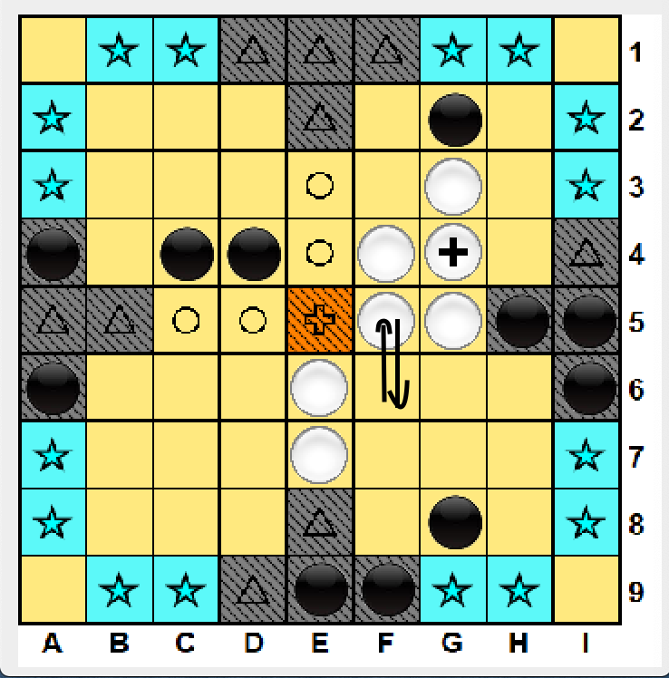
 |  |  |  |  |  | TEST #6
TEST #6 |  |  |  |  |  | WHITE |  | BLACK |  | NOTE
WHITE |  | BLACK |  | NOTE |  | Heuristic element | Value | Heuristic element | Value | Aggiunto l'elemento ZoneWayOut considerando come vie di fuga la croce sul trono
Heuristic element | Value | Heuristic element | Value | La parita finisce in pareggio. Dopo che il bianco inizia ad oscillare come in figura dopo che il nero sposta tutti i neri sulla riga e colonna del re a un certo punto il bianco si sblocca spostando il re a destra. Il re oscilla a destra e sinistra poiché bloccato dal nero -> DRAW |  | KingEncirclement | 0 | KingPositioning | 0.2
KingEncirclement | 0.1 | KingPositioning | 0.2 |  |  | KingPositioning | 0.2 | ManhattanD | 0.6
KingPositioning | 0.2 | ManhattanD | 0.6 |  |  | WhiteManhattanD | 0.6 | KingEncirclement | 1.5
WhiteManhattanD | 0.7 | KingEncirclement | 1.5 |  |  | BlackManhattanDR | 0 | PawnsDifference | 2
BlackManhattanDR | 0 | PawnsDifference | 2 |  |  | PawnsDifference | 1.4 | ZoneWayOut | 1.5
PawnsDifference | 1.5 |  |  |  |  | SuitablePosition | 0.4
SuitablePosition | 0.4 |  |  |  |  | RESULT: WHITE WIN
RESULT: DRAW
 |  |  |  |  |  | TEST #7
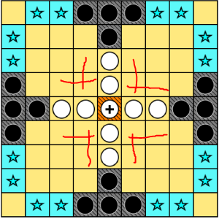
TEST #7 |  |  |  |  |  | WHITE |  | BLACK |  | NOTE
WHITE |  | BLACK |  | NOTE |  | Heuristic element | Value | Heuristic element | Value | Aggiunto l'elemento ZoneWayOut considerando come vie di fuga le colonne e righe spostate di uno rispetto alla croce
Heuristic element | Value | Heuristic element | Value |  |  | KingEncirclement | 0 | KingPositioning | 0.2
KingEncirclement | 0.1 | KingPositioning | 0.2 |  |  | KingPositioning | 0.2 | ManhattanD | 0.6
KingPositioning | 0.4 | ManhattanD | 0.6 |  |  | WhiteManhattanD | 0.6 | KingEncirclement | 1.5
WhiteManhattanD | 1 | KingEncirclement | 1.5 |  |  | BlackManhattanDR | 0 | PawnsDifference | 2
BlackManhattanDR | 0 | PawnsDifference | 2 |  |  | PawnsDifference | 1.4 | ZoneWayOut | 1.5
PawnsDifference | 1.5 |  |  |  |  | SuitablePosition | 0.4
SuitablePosition | 0.5 |  |  |  |  | RESULT: DRAW
RESULT: BLACK WIN
 |  |  |  |  |  | TEST #8
TEST #8 = 5 |  |  |  |  |  | WHITE |  | BLACK |  | NOTE
WHITE |  | BLACK |  | NOTE |  | Heuristic element | Value | Heuristic element | Value | Come il precedente ma con l'aggiunta dei check sulla croce del trono
Heuristic element | Value | Heuristic element | Value | Riprovo i pesi del whitewin precedente |  | KingEncirclement | 0 | KingPositioning | 0.2
KingEncirclement | 0.1 | KingPositioning | 0.2 |  |  | KingPositioning | 0.2 | ManhattanD | 0.6
KingPositioning | 0.2 | ManhattanD | 0.6 |  |  | WhiteManhattanD | 0.6 | KingEncirclement | 1.5
WhiteManhattanD | 0.6 | KingEncirclement | 1.5 |  |  | BlackManhattanDR | 0 | PawnsDifference | 2
BlackManhattanDR | 0 | PawnsDifference | 2 |  |  | PawnsDifference | 1.4 | ZoneWayOut | 1.5
PawnsDifference | 1.4 |  |  |  |  | SuitablePosition | 0.4
SuitablePosition | 0.4 |  |  |  |  | RESULT: BLACK WIN
RESULT: WHITEWIN

TEST #9
WHITE |  | BLACK |  | NOTE
Heuristic element | Value | Heuristic element | Value | Comportamento pressochè identico al test 6 dopo un buon inizio del bianco che per i primi 15 minuti ha mangiato 5/6 pedine avversarie situazione di stallo in alto a destra come in figura che ha portato la partita a terminare in pareggio nello stesso modo dopo 45 minuti di gioco. Il lieve aumento di PawnsDiff e WhiteMan non è ancora sufficiente a sbloccare il gioco.
KingEncirclement | 0.1 | KingPositioning | 0.2
KingPositioning | 0.2 | ManhattanD | 0.6
WhiteManhattanD | 0.8 | KingEncirclement | 1.5
BlackManhattanDR | 0 | PawnsDifference | 2
PawnsDifference | 1.8
SuitablePosition | 0.4
RESULT: DRAW

TEST #10
WHITE |  | BLACK |  | NOTE
Heuristic element | Value | Heuristic element | Value | Comportamento ancora analogo ai test 6 e 9 con la differenza che avendo aumentato la PawnDifference ulteriormente il bianco è più aggressivo ad inizio partita ma nonostante questo la partita e terminata in Draw dopo un ora con le stesse dinamiche dei pareggi citati.
KingEncirclement | 0.1 | KingPositioning | 0.2
KingPositioning | 0.2 | ManhattanD | 0.6
WhiteManhattanD | 0.6 | KingEncirclement | 1.5
BlackManhattanDR | 0 | PawnsDifference | 2
PawnsDifference | 2
SuitablePosition | 0.4
RESULT: DRAW

